Трикотаж
 |  |  |  | info@likadress.ru | К оплате: | 0.00 руб
 |  | Прайс-каталог | 8-800-250-95-37

 |  | производителя трикотажа LikaDress.ru |  | ул. Наговицыной-Икрянистовой, д. 6
 |  | 01.03.2024 13:47 |  | г. Иваново, Россия, 153002
Фотография | Артикул | Название | Ссылка на сайт | Размер | От 1 шт | Цена со скидкой от 1 шт | от 3000р | Цена со скидкой от 3000р | от 25000р | Цена со скидкой от 25000р | от 45000р | Цена со скидкой от 45000р | Заказ, шт | Сумма
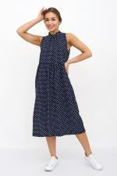 | 9338 | Сарафан женский Бриг С Арт. 9338 | https://likadress.ru/catalog/sarafany_zhenskie/~sarafan_zhenskij_brig_s | 44 | 1,172.00 руб | Без скидки | 766.00 руб | Без скидки | 728.00 руб | Без скидки | 690.00 руб | Без скидки | 0 | 0.00 руб
 |  |  |  | 46 | 1,172.00 руб | Без скидки | 766.00 руб | Без скидки | 728.00 руб | Без скидки | 690.00 руб | Без скидки | 0 | 0.00 руб
 |  |  |  | 48 | 1,172.00 руб | Без скидки | 766.00 руб | Без скидки | 728.00 руб | Без скидки | 690.00 руб | Без скидки | 0 | 0.00 руб
 |  |  |  | 52 | 1,172.00 руб | Без скидки | 766.00 руб | Без скидки | 728.00 руб | Без скидки | 690.00 руб | Без скидки | 0 | 0.00 руб
 |  |  |  | 54 | 1,172.00 руб | Без скидки | 766.00 руб | Без скидки | 728.00 руб | Без скидки | 690.00 руб | Без скидки | 0 | 0.00 руб

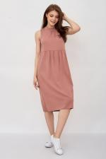 | 8528 | Сарафан женский Бриг К Арт. 8528 | https://likadress.ru/catalog/sarafany_zhenskie/~sarafan_zhenskij_brig_k | 44 | 1,172.00 руб | Без скидки | 766.00 руб | Без скидки | 728.00 руб | Без скидки | 690.00 руб | Без скидки | 0 | 0.00 руб
 |  |  |  | 46 | 1,172.00 руб | Без скидки | 766.00 руб | Без скидки | 728.00 руб | Без скидки | 690.00 руб | Без скидки | 0 | 0.00 руб
 |  |  |  | 48 | 1,172.00 руб | Без скидки | 766.00 руб | Без скидки | 728.00 руб | Без скидки | 690.00 руб | Без скидки | 0 | 0.00 руб
 |  |  |  | 50 | 1,172.00 руб | Без скидки | 766.00 руб | Без скидки | 728.00 руб | Без скидки | 690.00 руб | Без скидки | 0 | 0.00 руб
 |  |  |  | 52 | 1,172.00 руб | Без скидки | 766.00 руб | Без скидки | 728.00 руб | Без скидки | 690.00 руб | Без скидки | 0 | 0.00 руб
 |  |  |  | 54 | 1,172.00 руб | Без скидки | 766.00 руб | Без скидки | 728.00 руб | Без скидки | 690.00 руб | Без скидки | 0 | 0.00 руб

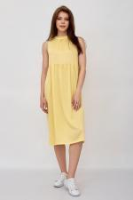 | 8527 | Сарафан женский Бриг Ж Арт. 8527 | https://likadress.ru/catalog/sarafany_zhenskie/~sarafan_zhenskij_brig_zh | 44 | 1,172.00 руб | Без скидки | 766.00 руб | Без скидки | 728.00 руб | Без скидки | 690.00 руб | Без скидки | 0 | 0.00 руб
 |  |  |  | 48 | 1,172.00 руб | Без скидки | 766.00 руб | Без скидки | 728.00 руб | Без скидки | 690.00 руб | Без скидки | 0 | 0.00 руб
 |  |  |  | 52 | 1,172.00 руб | Без скидки | 766.00 руб | Без скидки | 728.00 руб | Без скидки | 690.00 руб | Без скидки | 0 | 0.00 руб
 |  |  |  | 54 | 1,172.00 руб | Без скидки | 766.00 руб | Без скидки | 728.00 руб | Без скидки | 690.00 руб | Без скидки | 0 | 0.00 руб

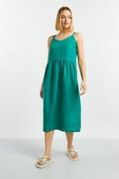 | 8115 | Сарафан женский Леона Арт. 8115 | https://likadress.ru/catalog/sarafany_zhenskie/~sarafan_zhenskij_leona | 44 | 2,329.00 руб | Без скидки | 1,522.00 руб | Без скидки | 1,446.00 руб | Без скидки | 1,370.00 руб | Без скидки | 0 | 0.00 руб
 |  |  |  | 46 | 2,329.00 руб | Без скидки | 1,522.00 руб | Без скидки | 1,446.00 руб | Без скидки | 1,370.00 руб | Без скидки | 0 | 0.00 руб
 |  |  |  | 48 | 2,329.00 руб | Без скидки | 1,522.00 руб | Без скидки | 1,446.00 руб | Без скидки | 1,370.00 руб | Без скидки | 0 | 0.00 руб
 |  |  |  | 50 | 2,329.00 руб | Без скидки | 1,522.00 руб | Без скидки | 1,446.00 руб | Без скидки | 1,370.00 руб | Без скидки | 0 | 0.00 руб
 |  |  |  | 52 | 2,329.00 руб | Без скидки | 1,522.00 руб | Без скидки | 1,446.00 руб | Без скидки | 1,370.00 руб | Без скидки | 0 | 0.00 руб
 |  |  |  | 54 | 2,329.00 руб | Без скидки | 1,522.00 руб | Без скидки | 1,446.00 руб | Без скидки | 1,370.00 руб | Без скидки | 0 | 0.00 руб

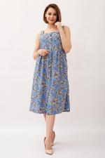 | 8465 | Сарафан женский Пейтон Арт. 8465 | https://likadress.ru/catalog/sarafany_zhenskie/~sarafan_zhenskij_pejton | 44 | 1,156.00 руб | Без скидки | 755.00 руб | Без скидки | 718.00 руб | Без скидки | 680.00 руб | Без скидки | 0 | 0.00 руб
 |  |  |  | 46 | 1,156.00 руб | Без скидки | 755.00 руб | Без скидки | 718.00 руб | Без скидки | 680.00 руб | Без скидки | 0 | 0.00 руб

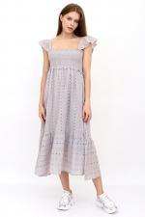 | 8404 | Сарафан женский Соната А Арт. 8404 | https://likadress.ru/catalog/sarafany_zhenskie/~sarafan_zhenskij_sonata_a | 44-46 | 2,326.00 руб | 1,861.00 руб | 1,520.00 руб | 1,216.00 руб | 1,444.00 руб | 1,155.00 руб | 1,368.00 руб | 1,094.00 руб | 0 | 0.00 руб
 |  |  |  | 48-50 | 2,326.00 руб | 1,861.00 руб | 1,520.00 руб | 1,216.00 руб | 1,444.00 руб | 1,155.00 руб | 1,368.00 руб | 1,094.00 руб | 0 | 0.00 руб

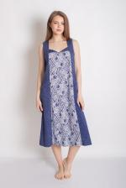 | 8263 | Сарафан женский Дафна Арт. 8263 | https://likadress.ru/catalog/sarafany_zhenskie/~sarafan_zhenskij_dafna | 52 | 948.00 руб | Без скидки | 619.00 руб | Без скидки | 589.00 руб | Без скидки | 558.00 руб | Без скидки | 0 | 0.00 руб
 |  |  |  | 54 | 948.00 руб | Без скидки | 619.00 руб | Без скидки | 589.00 руб | Без скидки | 558.00 руб | Без скидки | 0 | 0.00 руб
 |  |  |  | 56 | 948.00 руб | Без скидки | 619.00 руб | Без скидки | 589.00 руб | Без скидки | 558.00 руб | Без скидки | 0 | 0.00 руб
 |  |  |  | 58 | 948.00 руб | Без скидки | 619.00 руб | Без скидки | 589.00 руб | Без скидки | 558.00 руб | Без скидки | 0 | 0.00 руб
 |  |  |  | 60 | 948.00 руб | Без скидки | 619.00 руб | Без скидки | 589.00 руб | Без скидки | 558.00 руб | Без скидки | 0 | 0.00 руб
 |  |  |  | 62 | 948.00 руб | Без скидки | 619.00 руб | Без скидки | 589.00 руб | Без скидки | 558.00 руб | Без скидки | 0 | 0.00 руб

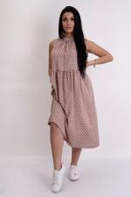 | 8330 | Сарафан женский Бриг Г Арт. 8330 | https://likadress.ru/catalog/sarafany_zhenskie/~sarafan_zhenskij_brig_g | 44 | 1,172.00 руб | Без скидки | 766.00 руб | Без скидки | 728.00 руб | Без скидки | 690.00 руб | Без скидки | 0 | 0.00 руб
 |  |  |  | 46 | 1,172.00 руб | Без скидки | 766.00 руб | Без скидки | 728.00 руб | Без скидки | 690.00 руб | Без скидки | 0 | 0.00 руб
 |  |  |  | 48 | 1,172.00 руб | Без скидки | 766.00 руб | Без скидки | 728.00 руб | Без скидки | 690.00 руб | Без скидки | 0 | 0.00 руб
 |  |  |  | 50 | 1,172.00 руб | Без скидки | 766.00 руб | Без скидки | 728.00 руб | Без скидки | 690.00 руб | Без скидки | 0 | 0.00 руб
 |  |  |  | 52 | 1,172.00 руб | Без скидки | 766.00 руб | Без скидки | 728.00 руб | Без скидки | 690.00 руб | Без скидки | 0 | 0.00 руб
 |  |  |  | 54 | 1,172.00 руб | Без скидки | 766.00 руб | Без скидки | 728.00 руб | Без скидки | 690.00 руб | Без скидки | 0 | 0.00 руб

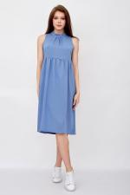 | 8329 | Сарафан женский Бриг Арт. 8329 | https://likadress.ru/catalog/sarafany_zhenskie/~sarafan_zhenskij_brig | 44 | 1,172.00 руб | Без скидки | 766.00 руб | Без скидки | 728.00 руб | Без скидки | 690.00 руб | Без скидки | 0 | 0.00 руб
 |  |  |  | 46 | 1,172.00 руб | Без скидки | 766.00 руб | Без скидки | 728.00 руб | Без скидки | 690.00 руб | Без скидки | 0 | 0.00 руб
 |  |  |  | 48 | 1,172.00 руб | Без скидки | 766.00 руб | Без скидки | 728.00 руб | Без скидки | 690.00 руб | Без скидки | 0 | 0.00 руб
 |  |  |  | 50 | 1,172.00 руб | Без скидки | 766.00 руб | Без скидки | 728.00 руб | Без скидки | 690.00 руб | Без скидки | 0 | 0.00 руб
 |  |  |  | 52 | 1,172.00 руб | Без скидки | 766.00 руб | Без скидки | 728.00 руб | Без скидки | 690.00 руб | Без скидки | 0 | 0.00 руб

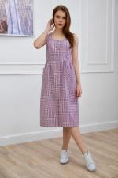 | 7544 | Сарафан женский Роуз К Арт. 7544 | https://likadress.ru/catalog/sarafany_zhenskie/~sarafan_zhenskij_rouz_k | 44 | 1,310.00 руб | Без скидки | 856.00 руб | Без скидки | 814.00 руб | Без скидки | 771.00 руб | Без скидки | 0 | 0.00 руб
 |  |  |  | 46 | 1,310.00 руб | Без скидки | 856.00 руб | Без скидки | 814.00 руб | Без скидки | 771.00 руб | Без скидки | 0 | 0.00 руб

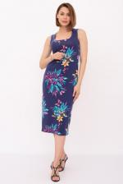 | 5764 | Сарафан Айлин А Арт. 5764 | https://likadress.ru/catalog/sarafany_zhenskie/~sarafan_ajlin_a_5764 | 44 | 1,183.00 руб | Без скидки | 773.00 руб | Без скидки | 735.00 руб | Без скидки | 696.00 руб | Без скидки | 0 | 0.00 руб
 |  |  |  | 46 | 1,183.00 руб | Без скидки | 773.00 руб | Без скидки | 735.00 руб | Без скидки | 696.00 руб | Без скидки | 0 | 0.00 руб
 |  |  |  | 48 | 1,183.00 руб | Без скидки | 773.00 руб | Без скидки | 735.00 руб | Без скидки | 696.00 руб | Без скидки | 0 | 0.00 руб
 |  |  |  | 52 | 1,183.00 руб | Без скидки | 773.00 руб | Без скидки | 735.00 руб | Без скидки | 696.00 руб | Без скидки | 0 | 0.00 руб

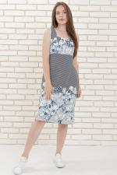 | 3559 | Сарафан Белла Арт. 3559 | https://likadress.ru/catalog/sarafany_zhenskie/~sarafan_bella_3559 | 46 | 952.00 руб | 762.00 руб | 622.00 руб | 498.00 руб | 591.00 руб | 473.00 руб | 560.00 руб | 448.00 руб | 0 | 0.00 руб
 |  |  |  | 48 | 952.00 руб | 762.00 руб | 622.00 руб | 498.00 руб | 591.00 руб | 473.00 руб | 560.00 руб | 448.00 руб | 0 | 0.00 руб

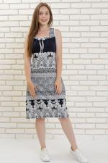 | 327 | Сарафан Белла Арт. 327 | https://likadress.ru/catalog/sarafany_zhenskie/~sarafan_bella_327 | 48 | 951.00 руб | 761.00 руб | 621.00 руб | 497.00 руб | 590.00 руб | 472.00 руб | 559.00 руб | 447.00 руб | 0 | 0.00 руб
 |  |  |  | 46 | 951.00 руб | 761.00 руб | 621.00 руб | 497.00 руб | 590.00 руб | 472.00 руб | 559.00 руб | 447.00 руб | 0 | 0.00 руб

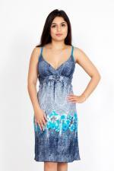 | 1193 | Сарафан Джеки Арт. 1193 | https://likadress.ru/catalog/sarafany_zhenskie/~sarafan_dzheki_1193 | 44 | 634.00 руб | 507.00 руб | 414.00 руб | 331.00 руб | 394.00 руб | 315.00 руб | 373.00 руб | 298.00 руб | 0 | 0.00 руб

